CARPORT
ISOTRA a.s.
Bílovecká 2411/1, 746 01 Opava |  |  |  |  |  |  |  |  | TEL.: +420 553 685 101 |  |  |  | FAX: +420 553 685 110 |  |  |  |  |  |  |  |  |  |  |  |  |  |  |  |  |  |  |  |  |  |  |  |  |  | www.isotra.cz
Modulo d'ordine ARTOSI CARPORT
CARPORT TETTOIA

Ordine |  |  |  |  |  |  |  |  |  |  | Commitente
Nr. Ordine |  |  |  |  |  |  |  |  |  |  | Partita IVA:

Data di ordine: |  |  |  |  |  |  |  |  |  |  | Indirizzo di fatturazione

Telefono:
 |  |  |  |  |  |  |  |  |  |  | Indirizzo di consegna
Data di consegna:

Posizione | Nr. Pezzi | Apprev. 2 prodotto | Tipo di prodotto | Larghezza (mm) | Altezza = lunghezza (mm) | Colore verniciatura componenti | Colore del tetto | Pendenza del tetto | Punto di accesso | Punto di accesso ausiliario | Ancoraggio al telaio | Tipo di puntello | Puntello A1 | Puntello A1 - Altezza inferiore (mm) | Puntello A1 - Spostamento all´asse (mm) | Puntello A1 - posizione di scarico | Puntello A3 | Puntello A3 - Altezza inferiore (mm) | Puntello A3 -Spostamento all'asse (mm) | Puntello A3 - posizione di scarico | Puntello C1 | Puntello C1 - Altezza inferiore (mm) | Puntello C1 - Spostamento all' asse (mm) | Puntello C1 - posizione di scarico | Puntello C3 | Puntello C3 - Altezza inferiore (mm) | Puntello C3 - Spostamento all' asse (mm) | Puntello C3 - posizione di scarico | Puntello A2 (aggiuntiva) | Puntello A2 - Altezza inferiore (mm) | Puntello A2 -Spostamento all'asse (mm) | Puntello A2 - posizione di scarico | Puntello C2 (aggiuntiva) | Puntello C2 - Altezza inferiore (mm) | Puntello C2 -Spostamento all'asse (mm) | Puntello C2 - posizione di scarico | Illuminazione | Posizione dell'illuminazione | Imballo
1 | 2 | 3 | 4 | 5 | 6 | 7 | 8 | 9 | 10 | 11 | 12 | 13 | 14 | 15 | 16 | 17 | 18 | 19 | 20 | 21 | 22 | 23 | 24 | 25 | 26 | 27 | 28 | 29 | 30 | 31 | 32 | 33 | 34 | 35 | 36 | 37 | 38 | 39 | 40

Nota:

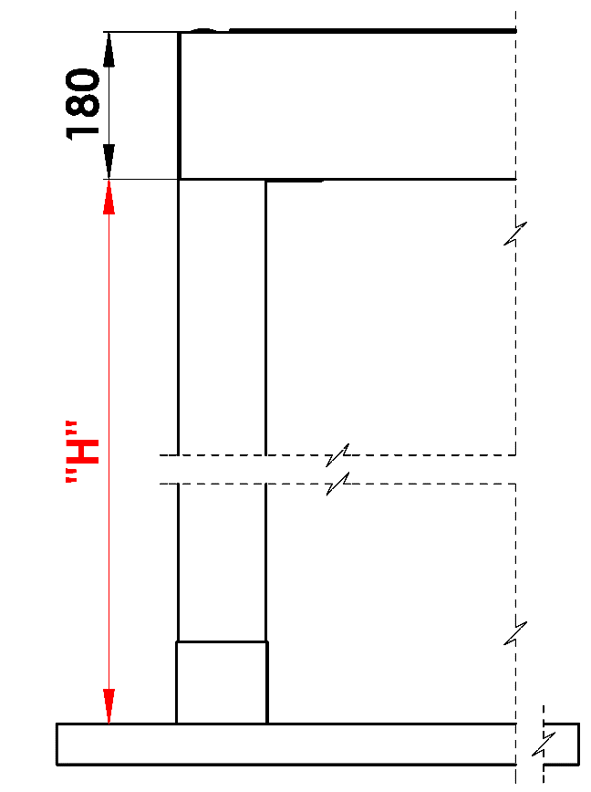
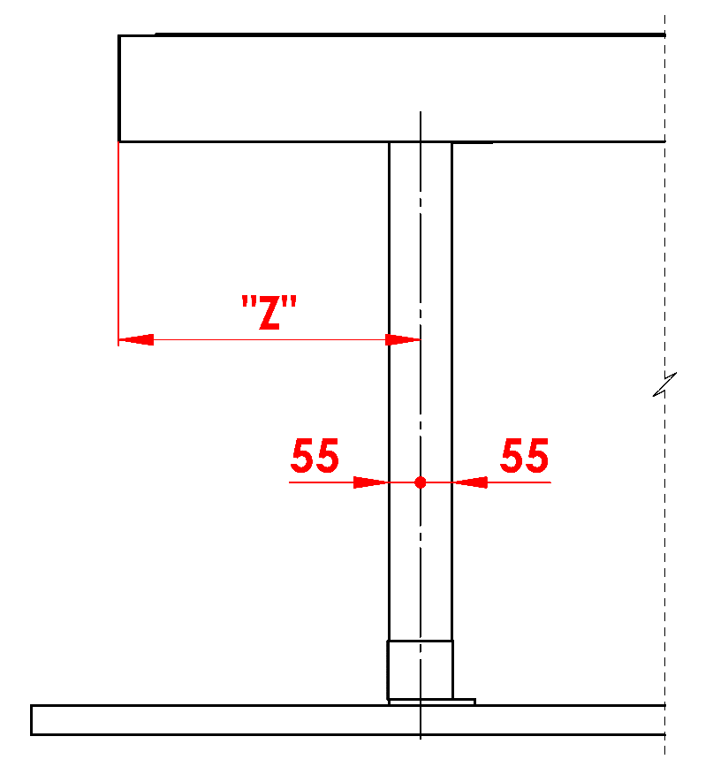
Commenti:
16/ Altezza inferiore tra 500 - 3000mm. |  |  |  |  |  |  | S - larghezza |  |  |  |  |  |  |  |  |  | Altezza inferiore |  |  |  |  |  |  | Spostamento di puntello sulla lunghezza
17/ Spostamento all' asse 0mm, oppure tra 255 - 1055mm spostamento sulla lunghezza, oppure tra 255 - 555mm spostamento di larghezza. |  |  |  |  |  |  | L -lunghezza

Numero scarichi suggerito:
fino a 12m² superficie pergola - 1 scarico
a partire da 12m² superficie pergola - 2 scarichi
oltre 24m² superficie pergola- 3 scarichi

Note:
Profili di copertura si ordinano separatamente.
Per motivi tecnologici non è possibile riverniciare profili

 |  |  |  |  |  |  |  |  |  |  |  |  |  |  |  |  | Posizione scarico nel puntello

Validità a partire dal: 01.11.2025
Le disposizioni delle Condizioni Generali di ISOTRA a.s. si applicano a tutti i rapporti commerciali. come modificato, se non diversamente specificato

